連結
 | 同一工作表
 | 方法一：使用「等號」與儲存格位址。 |  | 連結到→ |  | 練習將G2複製到K2
連結範例
 | 方法二：使用『複製 / 貼上超連結』 |  | 連結到→ |  | 練習將G4複製到K2
 | 不同工作表
 | 方法一：連結到「第一次」工作表中的 A3→
 | 方法二：連結到「第一次」工作表中的 A3→
 | 不同活頁簿
 | 連結到「4多重合併彙算」範例檔，一月工作表中的A2儲存格

高爾夫新新貝利計分系統

長庚大學
 |  | 超連結練習
 |  |  |  | 連結到 www.cgu.edu.tw

 |  |  | 使用『插入/超連結』連結到[第一次]的A2儲存格

 |  |  | 連結到檔案 "2合併彙算-自我練習" 中的 [動態連結] 工作表

人工大綱
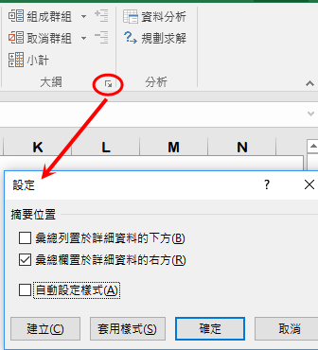
快樂假期服務團隊
組別 | 職稱 | 姓名 | 聯絡地址
執行處 | 執行長 | 林宏諭 | 新店市安忠路99號
 | 秘書 | 陳玉玲 | 三重市敏形街120巷11號
 | 組員 | 林毓恆
活動組 | 組長 | 林建宏 | 新店市黎明路92號3樓
 | 組員 | 王秀惠 | 蘆洲市中山路三段120號
 | 組員 | 林毓修
 | 組員 | 林毓倫
文宣組 | 組長 | 萬衛華 | 汐止鎮新台五路一段112號10樓
 | 組員 | 陳國清 | 台北市忠孝東路六段333號12樓
 | 組員 | 陳建志
 | 組員 | 陳奕穎
庶務組 | 組長 | 黃士哲 | 台北市南京西路三段11號1樓之2
 | 組員 | 謝月嫥
 | 組員 | 黃睦詠
 | 組員 | 黃冠儒

